C III - j 20 H

Statistisches Amt
für Hamburg und Schleswig-Holstein

 | STATISTISCHE BERICHTE
 | Kennziffer: C III - j 20 HH

Die Viehwirtschaft in Hamburg
2020

 |  | Herausgegeben am: 25. Oktober 2021

Vorbemerkungen (S.4)
Vorbemerkungen
Der vorliegende Bericht enthält die endgültigen Ergebnisse der
– Viehbestandserhebungen,
– monatlichen Statistiken über die Schlachtungen und Fleischerzeugung
für das Berichtsjahr 2020, sowie Daten der Milchstatistik 2019.
Da die bereits veröffentlichten Monatsberichte vorläufige Angaben enthalten, sind Abweichungen zu diesem Bericht möglich.
Rechtsgrundlagen
Rechtsgrundlage ist das Agrarstatistikgesetz (AgrStatG) in der Fassung der Bekanntmachung vom 17. Dezember 2009 (BGBl. I S. 3886), das zuletzt durch Artikel 1 des Gesetzes vom 8. Juli 2019 (BGBl. I S. 1034) geändert worden ist. Anwendung finden auch Vorschriften des Gesetzes über die Statistik für Bundeszwecke (Bundesstatistikgesetz - BStatG) in der Fassung der Bekanntmachung vom 20. Oktober 2016 (BGBl. I S. 2394), das zuletzt durch Artikel 10 Absatz 5 des Gesetzes vom 30. Oktober 2017 (BGBl. I S. 3618) geändert worden ist.
Detaillierte Ausführungen zu den Statistiken können den Qualitätsberichten entnommen werden, die unter "www.destatis.de, Publikationen, Qualitätsberichte" veröffentlicht werden.
Anmerkungen zur Methode
Viehbestandserhebung
Ergebnisse über die Viehbestände und deren Entwicklung lieferte die Viehbestandserhebung Rinder, die im Mai und November jeden Jahres stattfindet. Die repräsentativen Viehbestands-erhebungen der Schweine im Mai sowie der Schweine und Schafe im November werden in Hamburg – wie in den anderen Stadtstaaten – nicht durchgeführt.
Die Erhebung der Rinderbestände erfolgt seit Mai 2008 als sekundärstatistische Auswertung der im Herkunftssicherungs- und Informationssystem für Rinder (HIT) enthaltenen Daten zum Stichtag 3. Mai und 3. November. Die Auswertung erfolgt total auf Einzeltierbasis und wird auf Halterebene zusammengeführt. Dies ermöglicht die Veröffentlichung von regionalisierten Ergebnissen nach Kreisen und Gemeinden.
Merkmale wie die Nutzungsrichtung der Kühe (Milch- oder Ammenkuh) sowie der Nutzungszweck (Tiere zur Zucht bzw. Schlachtung) können nicht direkt dem HIT entnommen werden, sondern werden anhand von Hilfsmerkmalen (Produktions-richtung, Rasse, Abkalbestatus, Alter, Geschlecht) berechnet. Die Milchkühe werden z.B. unter Berücksichtigung von Rasse und Produktionsrichtung abgeleitet.
Die Schweine-, Schaf-, Ziegen- und Geflügelbestände sind aus der Agrarstrukturerhebung 2016 und der Landwirtschaftszählung 2020 entnommen.
Schlachtungen und Fleischerzeugung
Erhebungsmerkmale der Schlachtungsstatistik sind die Zahl der Tiere nach Herkunft, Tierart, Tauglichkeit, gewerblichen Schlachtungen und Hausschlachtungen und bei Rindern außerdem nach Kategorien.
Grundlage sind die von amtlichen Veterinären an Rindern, Schweinen, Schafen, Ziegen und Pferden durchgeführten Schlachttier- und Fleisch-untersuchungen. Grundlage der Schlachtgewichtsstatistik sind die Meldungen der Schlachtbetriebe nach der Ersten Fleischgesetz-Durchführungsverordnung zu Preisen und Schlachtgewichten aus gewerblichen Schlachtungen von Tieren inländischer und ausländischer Herkunft an die nach Landesrecht zuständigen Behörden.
Die Schlachtmenge errechnet sich aus der Zahl der genusstauglichen Tiere und dem durch-schnittlichen Schlachtgewicht und schließt dabei die Schlachtfette ein. Diese Fleischmenge wird unabhängig von der Herkunft der Schlachttiere ermittelt. Ein übergebietlicher Ausgleich (Versand und Empfang) von Lebendvieh, Fleisch und Fleischwaren mit anderen Bundesländern sowie dem Ausland wird nicht vorgenommen. Somit ist die ausgewiesene Schlachtmenge nicht identisch mit der Marktleistung der tierischen Produktion und auch nicht mit dem Fleischverbrauch in Schleswig-Holstein.
Anzeigepflichtige Tierseuchen
Auf der nachfolgenden Internetseite werden alle anzeigepflichtigen Tierseuchen in Deutschland angezeigt, die von Kreistierärzten in die zentrale Tierseuchendatenbank der Bundesrepublik Deutschland eingestellt wurden. www.fli.de/de/aktuelles/tierseuchengeschehen
Die Tierseuchenberichte erscheinen außerdem monatlich als amtliche Mitteilung des Bundes-ministeriums für Ernährung und Landwirtschaft.
Milcherzeugung und -verwendung
Auf der Grundlage des „Gesetzes über Meldungen über Marktordnungswaren“ in der Fassung der Bekanntmachung vom 26. November 2008 (BGBl. I S. 2260), das zuletzt durch Artikel 104 des Gesetzes vom 20. November 2019 (BGBl. I S. 1626) geändert worden ist, hat die Bundesanstalt für Landwirtschaft und Ernährung (BLE) ab dem Meldemonat Januar 2009 die Aufgabe der Sammlung und Aufbereitung der Daten zur Marktordnungswaren-Meldeverordnung übernommen. Die Milchkuhzahlen zur Berechnung der durchschnittlichen Milchleistung je Kuh und Jahr werden aus der HIT-Datenbank- auswertung übernommen – bis 2011 als Mittelwert, seit 2012 wird die Novemberzahl des Berichtsjahres übernommen.
Hinweis zum Veröffentlichungsprogramm
Detaillierte Ergebnisse der einzelnen Erhebungen werden in besonderen Statistischen Berichten fortlaufend während des Berichtsjahres veröffentlicht, diese Standardberichte sowie ausgewählte Monatszahlen stehen zum kostenlosen Download im Internetangebot des Statistikamtes Nord unter www.statistik-nord.de zur Verfügung oder können im Abonnement bezogen werden.
Die monatlich erscheinenden Schlachtungs-berichte enthalten vorläufige Ergebnisse, die von denen in diesem Bericht veröffentlichten abweichen können.
Bundeszahlen veröffentlicht das Statistische Bundesamt in seiner Fachserie 3 „Land- und Forstwirtschaft, Fischerei“, Reihe 4.
Die Ergebnisse der Fleischbeschau werden vom Bundesamt in der Fachserie 3, Reihe 4.3 „Fleischuntersuchung“ veröffentlicht, und die Tierseuchenberichte erscheinen monatlich als amtliche Mitteilung des Bundesministeriums für Ernährung, Landwirtschaft.

Grafik 1
1. Anzahl der Schlachtungen1 von Tieren in- und ausländischer Herkunft in Hamburg 2002 bis 2020

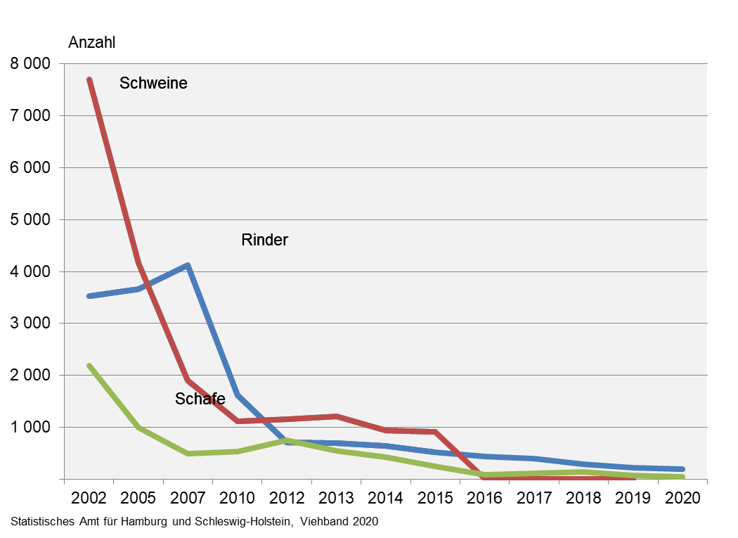

¹ gewerbliche und Hausschlachtungen

Grafik 2
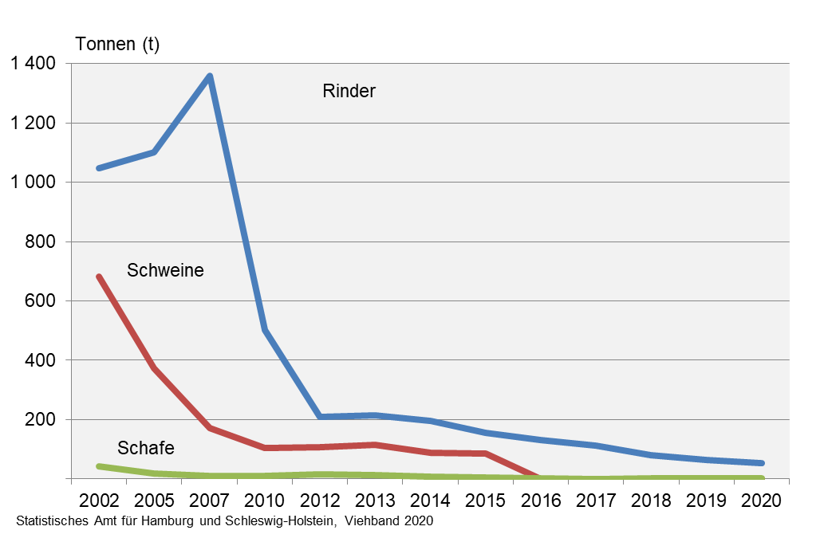
2. Schlachtmengen aus gewerblichen Schlachtungen von Tieren in- und ausländischer Herkunft in Hamburg 2002 bis 2020 in Tonnen

Grafik 3
3. Schlachtmengen1 in Hamburg 2020 nach Tierarten (in Prozent)

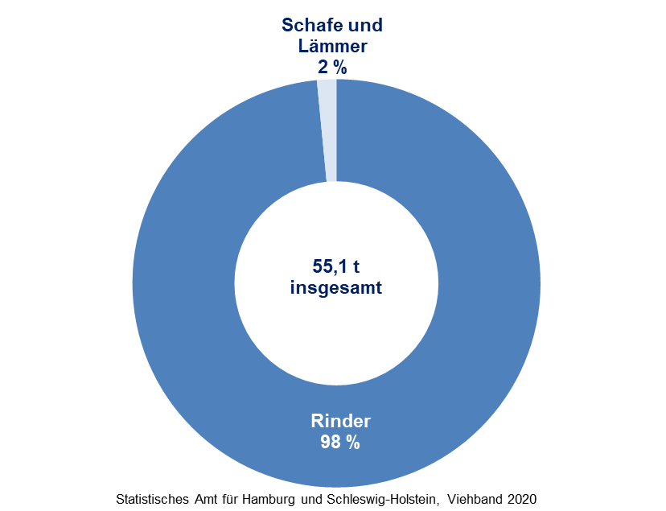

1 Schlachtmengen von gewerblich geschlachteten Tieren in- und ausländischer Herkunft

Grafik 4
4. Rinderbestand1 in Hamburg am 3. November 2020 nach Kategorien (in Prozent)

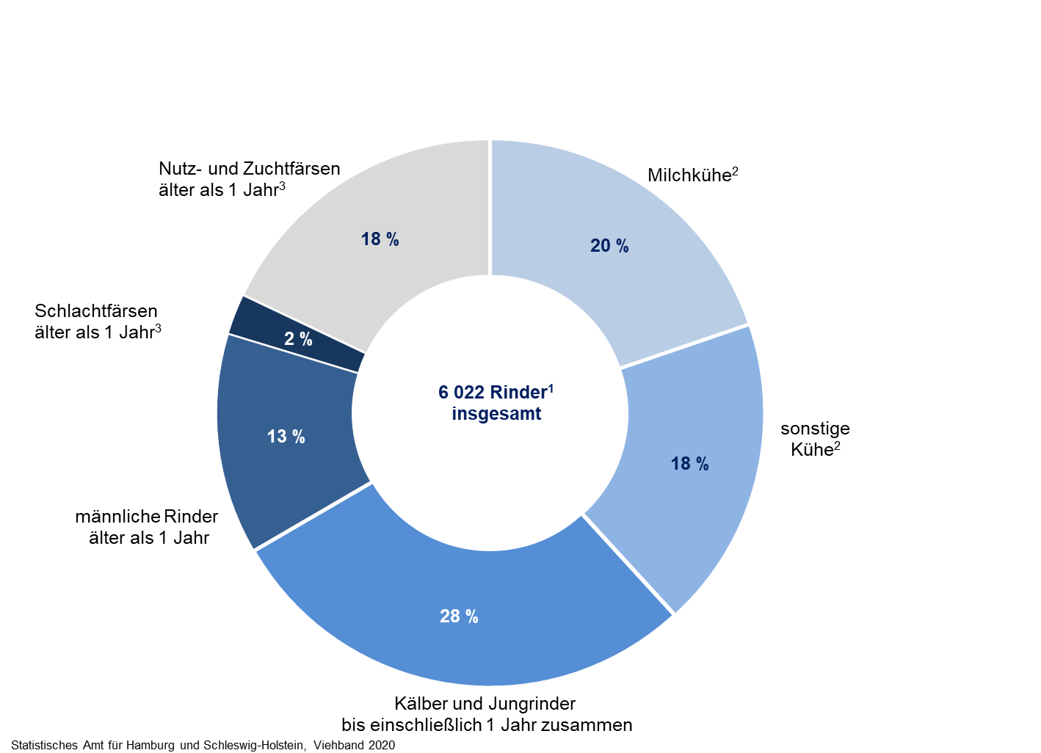

¹einschließlich Büffel/Bisons
²berechnet auf Basis der Produktionsrichtungen der Haltungen
3berechnet auf Basis der Schlachtungen im Vorjahreszeitraum

